TDSheet
Остатки товара

Артикул | Наименование | Картинка | Количество в упаковке | Цена со скидкой | Заказ | Сумма

11300BBC5401-122*60*54 | Шорты Сос-в: 90%хлопок 10%вискоза | 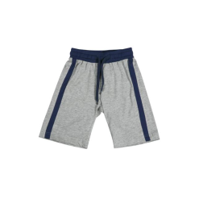 | 1 | 245 |  | #REF!
11300BBC5401-152*76*66 | Шорты Сос-в: 90%хлопок 10%вискоза |  | 1 | 245 |  | #REF!
11300BBC7101-50*52 | Бейсболка Сос-в: 100% хлопок | 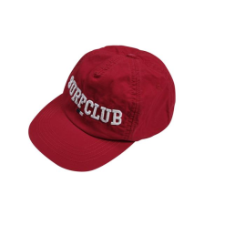 | 1 | 263 |  | #REF!
11300BBC7101-54*56 | Бейсболка Сос-в: 100% хлопок |  | 1 | 263 |  | #REF!
11300BBC7102-50*52 | Бейсболка Сос-в: 100% хлопок | 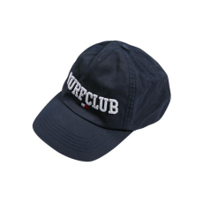 | 1 | 263 |  | #REF!
11300BBC7102-54*56 | Бейсболка Сос-в: 100% хлопок |  | 1 | 263 |  | #REF!
11300GBC2506-92*52*48 | Платье Сос-в: тк. верха: 100%полиэстер, подкл.: 100%хлопок | 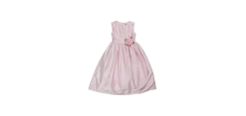 | 1 | 1176 |  | #REF!
11300GBC7101-50*52 | Бейсболка Сос-в: 100% хлопок | 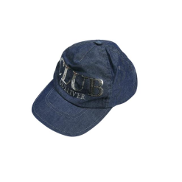 | 1 | 241 |  | #REF!
11300GBC7101-54*56 | Бейсболка Сос-в: 100% хлопок |  | 1 | 241 |  | #REF!
11300GBC8202 | Сумка Сос-в: 100% полиуретан | 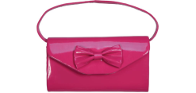 | 1 | 298 |  | #REF!
11301GMC1102-116*60*54 | Топ Сос-в: 95%хлопок 5%эластан | 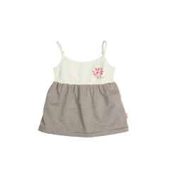 | 1 | 266 |  | #REF!
11301GMC1102-122*60*54 | Топ Сос-в: 95%хлопок 5%эластан |  | 1 | 266 |  | #REF!
11301GMC1903-110*56*51 | Жакет Сос-в: 95%хлопок 5%эластан | 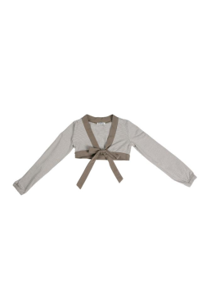 | 1 | 252 |  | #REF!
11301GMC1903-116*60*54 | Жакет Сос-в: 95%хлопок 5%эластан |  | 1 | 252 |  | #REF!
11301GMC1903-122*60*54 | Жакет Сос-в: 95%хлопок 5%эластан |  | 1 | 252 |  | #REF!
11301GMC6001-122*60*54 | Шорты Сос-в: 55%лён 45%вискоза | 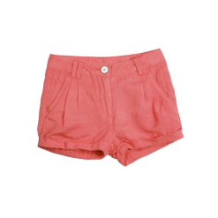 | 1 | 602 |  | #REF!
11301GMC6001-92*52*48 | Шорты Сос-в: 55%лён 45%вискоза |  | 1 | 602 |  | #REF!
11301GMC8001-116*60*54 | Купальник Сос-в: тк. верха: 83%полиамид 17%эластан, подкл.: 100%полиэстер | 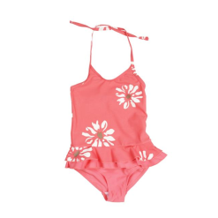 | 1 | 322 |  | #REF!
11301GMC8001-122*60*54 | Купальник Сос-в: тк. верха: 83%полиамид 17%эластан, подкл.: 100%полиэстер |  | 1 | 322 |  | #REF!
11302GMC6107-104*56*51 | Юбка Сос-в: тк. верха: 100%хлопок, подкл.: 100%хлопок | 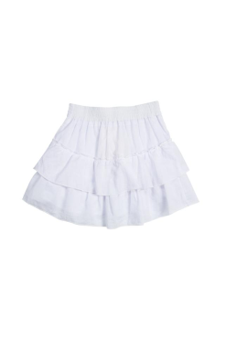 | 1 | 486 |  | #REF!
11302GMC6107-116*60*54 | Юбка Сос-в: тк. верха: 100%хлопок, подкл.: 100%хлопок |  | 1 | 486 |  | #REF!
11302GMC6107-122*60*54 | Юбка Сос-в: тк. верха: 100%хлопок, подкл.: 100%хлопок |  | 1 | 486 |  | #REF!
11303GMC2605-92*52*48 | Сарафан Сос-в: тк. верха: 97%хлопок 3%эластан,подкл.:100%хлопок | 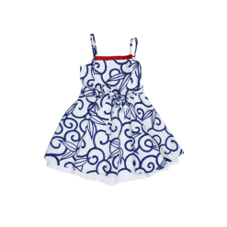 | 1 | 697 |  | #REF!
11303GMC2605-98*52*48 | Сарафан Сос-в: тк. верха: 97%хлопок 3%эластан,подкл.:100%хлопок |  | 1 | 697 |  | #REF!
11303GMC3901-104*56*51 | Болеро Сос-в: 60%вискоза 40%хлопок |  | 1 | 515 |  | #REF!
11303GMC3901-110*56*51 | Болеро Сос-в: 60%вискоза 40%хлопок |  | 1 | 515 |  | #REF!
11303GMC3901-116*60*54 | Болеро Сос-в: 60%вискоза 40%хлопок |  | 1 | 515 |  | #REF!
11303GMC3901-122*60*54 | Болеро Сос-в: 60%вискоза 40%хлопок |  | 1 | 515 |  | #REF!
11303GMC3901-92*52*48 | Болеро Сос-в: 60%вискоза 40%хлопок |  | 1 | 515 |  | #REF!
11303GMC3901-98*52*48 | Болеро Сос-в: 60%вискоза 40%хлопок |  | 1 | 515 |  | #REF!
11304BMC5601-122*60*54 | Брюки Сос-в: 97%хлопок 3%эластан | 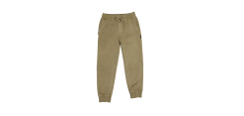 | 1 | 686 |  | #REF!
11304BMC7302-50*52 | Шапка Сос-в: 60% вискоза 40%хлопок | 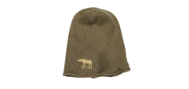 | 1 | 266 |  | #REF!
11305BMC3602-122*60*54 | Жакет Сос-в: 60% вискоза 40%хлопок | 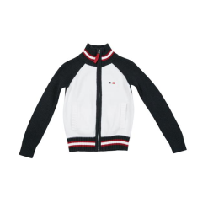 | 1 | 697 |  | #REF!
11305BMC3602-92*52*48 | Жакет Сос-в: 60% вискоза 40%хлопок |  | 1 | 697 |  | #REF!
11305BMC6003-92*52*48 | Шорты Сос-в: 100%хлопок | 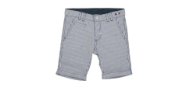 | 1 | 557 |  | #REF!
11306BMC1403-116*60*54 | Поло Сос-в: 95%хлопок 5%эластан | 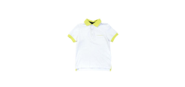 | 1 | 347 |  | #REF!
11306BMC4801-104*56*51 | Пиджак Сос-в: 55%лён 45%вискоза | 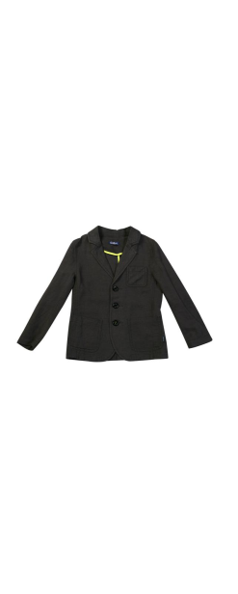 | 1 | 906 |  | #REF!
11306BMC4801-110*56*51 | Пиджак Сос-в: 55%лён 45%вискоза |  | 1 | 906 |  | #REF!
11306BMC4801-122*60*54 | Пиджак Сос-в: 55%лён 45%вискоза |  | 1 | 906 |  | #REF!
11306BMC4801-92*52*48 | Пиджак Сос-в: 55%лён 45%вискоза |  | 1 | 906 |  | #REF!
11306BMC4801-98*52*48 | Пиджак Сос-в: 55%лён 45%вискоза |  | 1 | 906 |  | #REF!
11306BMC6006-104*56*51 | Шорты Сос-в: 55%лён 45%вискоза | 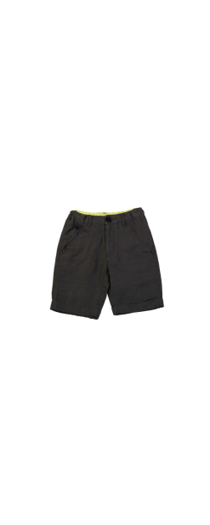 | 1 | 662 |  | #REF!
11306BMC6006-110*56*51 | Шорты Сос-в: 55%лён 45%вискоза |  | 1 | 662 |  | #REF!
11306BMC6006-116*60*54 | Шорты Сос-в: 55%лён 45%вискоза |  | 1 | 662 |  | #REF!
11306BMC6006-122*60*54 | Шорты Сос-в: 55%лён 45%вискоза |  | 1 | 662 |  | #REF!
11306BMC6006-92*52*48 | Шорты Сос-в: 55%лён 45%вискоза |  | 1 | 662 |  | #REF!
11306BMC6306-104*56*51 | Брюки Сос-в: 55%лён 45%вискоза | 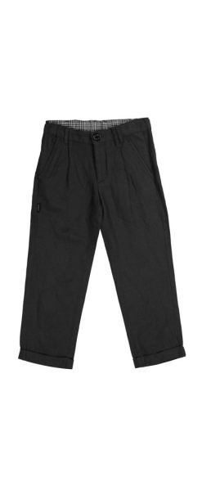 | 1 | 770 |  | #REF!
11306BMC6306-110*56*51 | Брюки Сос-в: 55%лён 45%вискоза |  | 1 | 770 |  | #REF!
11306BMC6306-116*60*54 | Брюки Сос-в: 55%лён 45%вискоза |  | 1 | 770 |  | #REF!
11306BMC6306-92*52*48 | Брюки Сос-в: 55%лён 45%вискоза |  | 1 | 770 |  | #REF!
11306BMC6306-98*52*48 | Брюки Сос-в: 55%лён 45%вискоза |  | 1 | 770 |  | #REF!
11307GKC1103-128*64*57 | Топ Сос-в: 95%вискоза 5%эластан |  | 1 | 241 |  | #REF!
11307GKC1103-134*68*60 | Топ Сос-в: 95%вискоза 5%эластан |  | 1 | 241 |  | #REF!
11307GKC1103-140*72*63 | Топ Сос-в: 95%вискоза 5%эластан |  | 1 | 241 |  | #REF!
11307GKC1103-146*72*63 | Топ Сос-в: 95%вискоза 5%эластан |  | 1 | 241 |  | #REF!
11307GKC1103-152*76*66 | Топ Сос-в: 95%вискоза 5%эластан |  | 1 | 241 |  | #REF!
11307GKC1103-158*76*66 | Топ Сос-в: 95%вискоза 5%эластан |  | 1 | 241 |  | #REF!
11307GKC6301-134*68*60 | Брюки Сос-в: 100%хлопок | 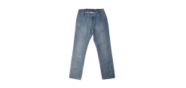 | 1 | 728 |  | #REF!
11308GKC1402-128*64*57 | Поло Сос-в: 95%хлопок 5%эластан | 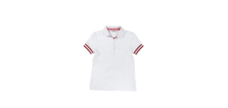 | 1 | 340 |  | #REF!
11309GKC2503-128*64*57 | Платье Сос-в: 55%лен 45%вискоза | 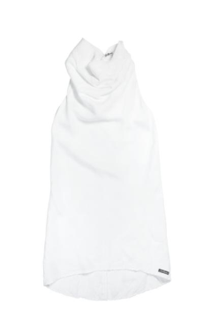 | 1 | 770 |  | #REF!
11309GKC2503-140*72*63 | Платье Сос-в: 55%лен 45%вискоза |  | 1 | 770 |  | #REF!
11309GKC2503-152*76*66 | Платье Сос-в: 55%лен 45%вискоза |  | 1 | 770 |  | #REF!
11309GKC2603-128*64*57 | Сарафан Сос-в: тк. верха: 100%полиэстер, подкл.: 100%хлопок | 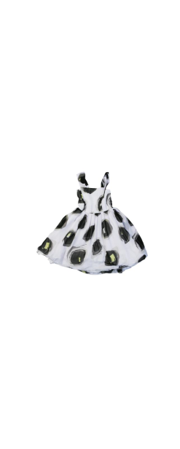 | 1 | 1176 |  | #REF!
11309GKC2603-134*68*60 | Сарафан Сос-в: тк. верха: 100%полиэстер, подкл.: 100%хлопок |  | 1 | 1176 |  | #REF!
11309GKC2603-140*72*63 | Сарафан Сос-в: тк. верха: 100%полиэстер, подкл.: 100%хлопок |  | 1 | 1176 |  | #REF!
11309GKC2603-146*72*63 | Сарафан Сос-в: тк. верха: 100%полиэстер, подкл.: 100%хлопок |  | 1 | 1176 |  | #REF!
11309GKC2603-152*76*66 | Сарафан Сос-в: тк. верха: 100%полиэстер, подкл.: 100%хлопок |  | 1 | 1176 |  | #REF!
11309GKC3901-128*64*57 | Болеро Сос-в: 59%лён26%хлопок 15%нейлон |  | 1 | 451 |  | #REF!
11309GKC3901-134*68*60 | Болеро Сос-в: 59%лён26%хлопок 15%нейлон |  | 1 | 451 |  | #REF!
11309GKC3901-140*72*63 | Болеро Сос-в: 59%лён26%хлопок 15%нейлон |  | 1 | 451 |  | #REF!
11309GKC3901-152*76*66 | Болеро Сос-в: 59%лён26%хлопок 15%нейлон |  | 1 | 451 |  | #REF!
11309GKC3901-158*76*66 | Болеро Сос-в: 59%лён26%хлопок 15%нейлон |  | 1 | 451 |  | #REF!
11309GKC6105-128*64*57 | Юбка Сос-в: тк. верха: 100%полиэстер, подкл.: 100%хлопок | 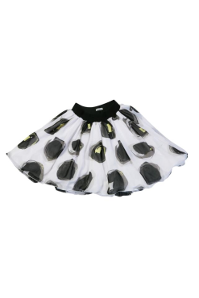 | 1 | 997 |  | #REF!
11309GKC6105-134*68*60 | Юбка Сос-в: тк. верха: 100%полиэстер, подкл.: 100%хлопок |  | 1 | 997 |  | #REF!
11309GKC6105-140*72*63 | Юбка Сос-в: тк. верха: 100%полиэстер, подкл.: 100%хлопок |  | 1 | 997 |  | #REF!
11309GKC6308-128*64*57 | Брюки Сос-в: 100%крапива | 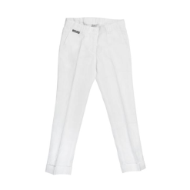 | 1 | 683 |  | #REF!
11309GKC6308-134*68*60 | Брюки Сос-в: 100%крапива |  | 1 | 683 |  | #REF!
11309GKC7305-54*56 | Берет Сос-в: 59%лён26%хлопок 15%нейлон | 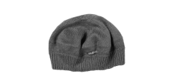 | 1 | 417 |  | #REF!
11310BKC1003-128*64*57 | Майка Сос-в: 95%хлопок 5%эластан | 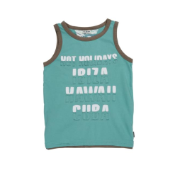 | 1 | 378 |  | #REF!
11310BKC1003-152*76*66 | Майка Сос-в: 95%хлопок 5%эластан |  | 1 | 378 |  | #REF!
11310BKC2302-128*64*57 | Рубашка Сос-в: 100%хлопок |  | 1 | 840 |  | #REF!
11310BKC2302-134*68*60 | Рубашка Сос-в: 100%хлопок |  | 1 | 840 |  | #REF!
11310BKC2302-140*72*63 | Рубашка Сос-в: 100%хлопок |  | 1 | 840 |  | #REF!
11310BKC2302-146*72*63 | Рубашка Сос-в: 100%хлопок |  | 1 | 840 |  | #REF!
11310BKC2302-152*76*66 | Рубашка Сос-в: 100%хлопок |  | 1 | 840 |  | #REF!
11310BKC2302-158*76*66 | Рубашка Сос-в: 100%хлопок |  | 1 | 840 |  | #REF!
11310BKC6005-128*64*57 | Шорты Сос-в: 100%хлопок | 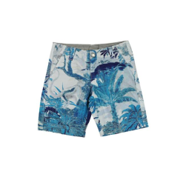 | 1 | 697 |  | #REF!
11310BKC6005-152*76*66 | Шорты Сос-в: 100%хлопок |  | 1 | 697 |  | #REF!
11310BKC6013-128*64*57 | Шорты Сос-в: 100%хлопок | 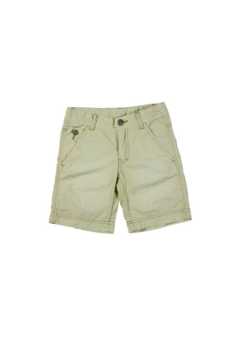 | 1 | 557 |  | #REF!
11310BKC6013-140*72*63 | Шорты Сос-в: 100%хлопок |  | 1 | 557 |  | #REF!
11310BKC6013-152*76*66 | Шорты Сос-в: 100%хлопок |  | 1 | 557 |  | #REF!
11310BKC7001-52*54 | Панама Сос-в: 100%хлопок | 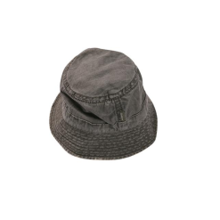 | 1 | 277 |  | #REF!
11310BKC7001-54*56 | Панама Сос-в: 100%хлопок |  | 1 | 277 |  | #REF!
11311BKC6001-128*64*57 | Шорты Сос-в: 100%хлопок |  | 1 | 557 |  | #REF!
11311BKC6001-134*68*60 | Шорты Сос-в: 100%хлопок |  | 1 | 557 |  | #REF!
11311BKC6001-140*72*63 | Шорты Сос-в: 100%хлопок |  | 1 | 557 |  | #REF!
11311BKC6001-146*72*63 | Шорты Сос-в: 100%хлопок |  | 1 | 557 |  | #REF!
11311BKC6001-152*76*66 | Шорты Сос-в: 100%хлопок |  | 1 | 557 |  | #REF!
11311BKC6003-128*64*57 | Шорты Сос-в: 100%хлопок |  | 1 | 578 |  | #REF!
11311BKC6003-134*68*60 | Шорты Сос-в: 100%хлопок |  | 1 | 578 |  | #REF!
11311BKC6003-140*72*63 | Шорты Сос-в: 100%хлопок |  | 1 | 578 |  | #REF!
11311BKC6003-146*72*63 | Шорты Сос-в: 100%хлопок |  | 1 | 578 |  | #REF!
11311BKC6003-152*76*66 | Шорты Сос-в: 100%хлопок |  | 1 | 578 |  | #REF!
11311BKC6003-158*76*66 | Шорты Сос-в: 100%хлопок |  | 1 | 578 |  | #REF!
11311BKC7103-52*56 | Бейсболка Сос-в: 100%хлопок | 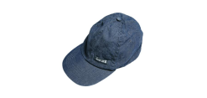 | 1 | 241 |  | #REF!
11313GTC3901-74*48 | Болеро Сос-в: 60%вискоза 40%хлопок | 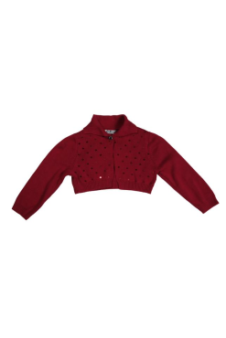 | 1 | 451 |  | #REF!
11313GTC3901-80*48 | Болеро Сос-в: 60%вискоза 40%хлопок |  | 1 | 451 |  | #REF!
11313GTC3901-86*52 | Болеро Сос-в: 60%вискоза 40%хлопок |  | 1 | 451 |  | #REF!
11313GTC6001-74*48 | Шорты Сос-в: 100%крапива | 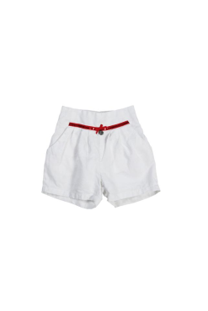 | 1 | 486 |  | #REF!
11313GTC6001-80*48 | Шорты Сос-в: 100%крапива |  | 1 | 486 |  | #REF!
11313GTC6001-86*52 | Шорты Сос-в: 100%крапива |  | 1 | 486 |  | #REF!
11314BTC3601-74*48 | Жакет Сос-в: 60% вискоза 40%хлопок | 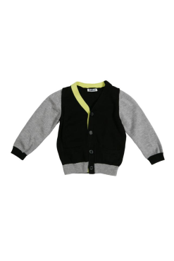 | 1 | 606 |  | #REF!
11314BTC3601-80*48 | Жакет Сос-в: 60% вискоза 40%хлопок |  | 1 | 606 |  | #REF!
11314BTC3601-86*52 | Жакет Сос-в: 60% вискоза 40%хлопок |  | 1 | 606 |  | #REF!
11314BTC5401-80*48 | Шорты Сос-в: 100%хлопок | 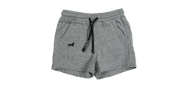 | 1 | 312 |  | #REF!
11314BTC6701-80*48 | Полукомбинезон Сос-в: 100%хлопок | 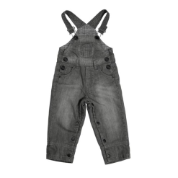 | 1 | 676 |  | #REF!
11314BTC6701-86*52 | Полукомбинезон Сос-в: 100%хлопок |  | 1 | 676 |  | #REF!
11314BTC7301-46*48 | Шапка Сос-в: 60% вискоза 40%хлопок | 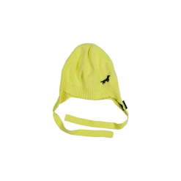 | 1 | 312 |  | #REF!
11314BTC7301-48*50 | Шапка Сос-в: 60% вискоза 40%хлопок |  | 1 | 312 |  | #REF!
 |  |  |  |  |  | #REF!

